1-1
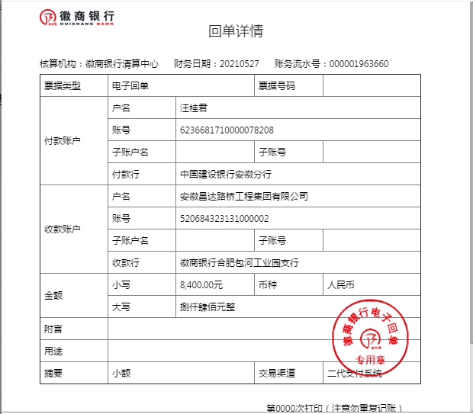
工程款支付证书
工程名称 |  | 2021年黄山区新丰乡自然村通硬化路和联网路工程（X046盛洪段道路） |  |  |  |  | 建设单位 |  |  |  |  |  |  | ERP编号 |  | 13746 | 档案编号
合同金额 |  | 759,401.98 |  |  | 中标时间 | 2021.4.28 | 已提供工程资料 |  |  |  |  |  |  | 保存地址 |  | 合肥 | 责任单位 |  | 东部大区
决算金额 |  |  |  |  | 决算时间 |  | 项目部印章 |  | 无 |  |  |  |  | 施工人 |  | 汪桂君 | 区域责任人 | 施迎东 | 省办负责人 | 施迎东
序号 | 经营填写 |  |  |  |  | 工程填写 | 经营填写 |  |  | 财务填写 |  | 经营、工程、质安填写 |  | 区域负责人 |  | 申请部门填写财务核对 |  |  | 本次支付 金额 | 剩余款项
 | 到款情况 |  |  |  |  |  | 暂列金 |  |  | 代缴税金 |  | 其他扣款 |  | 预留款 |  | 成本票
 | 日期 | 工程款金额 | 周转金金额 | 到款银行 | 到款账户 | 完成进度 | 比例 | 金额 | 备注 | 金额 | 备注 | 金额 | 备注 | 金额 | 备注 | 供货单位 | 合同额 | 成本票额
1 | 2021-06-08 |  | 2000.00 | 徽行包河工业园支行 | 5206 7432 3131 0000 02 |  |  |  |  |  |  |  | 转账费下次扣 |  |  | 中国人寿财产保险股份有限公司黄山市中心支公司-一切险 开户行：中国工商银行黄山城建支行 账号：1310 0016 2924 9036 873 |  |  | 2,000.00

合计 |  | 0 | 2000.00 |  |  |  | - | 0.00 |  | 0.00 |  | 0.00 | - | 0.00 | - | - |  |  | 2,000.00 | 0.00
本次结算、支付明细 |  | 应支付金额 |  |  | 2000.00 |  | 本次支付金额 |  |  |  |  |  | 小写 | 2,000.00
 |  | 已支付金额 |  |  | 0.00 |  |  |  |  |  |  |  | 大写 | RMB2000

1-2
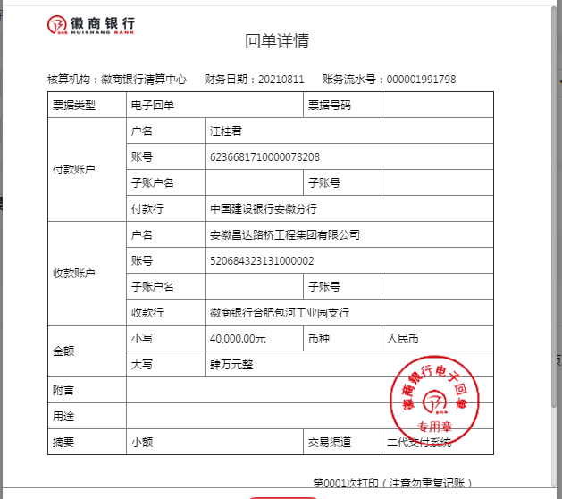
工程款支付证书
工程名称 |  | 2021年黄山区新丰乡自然村通硬化路和联网路工程（X046盛洪段道路） |  |  |  |  | 建设单位 |  |  |  |  |  |  | ERP编号 |  | 13746 | 档案编号
合同金额 |  | 759,401.98 |  |  | 中标时间 | 2021.4.28 | 已提供工程资料 |  |  |  |  |  |  | 保存地址 |  | 合肥 | 责任单位 |  | 东部大区
决算金额 |  |  |  |  | 决算时间 |  | 项目部印章 |  | 无 |  |  |  |  | 施工人 |  | 汪桂君 | 区域责任人 | 施迎东 | 省办负责人 | 施迎东
序号 | 经营填写 |  |  |  |  | 工程填写 | 经营填写 |  |  | 财务填写 |  | 经营、工程、质安填写 |  | 区域负责人 |  | 申请部门填写财务核对 |  |  | 本次支付 金额 | 剩余款项
 | 到款情况 |  |  |  |  |  | 暂列金 |  |  | 代缴税金 |  | 其他扣款 |  | 预留款 |  | 成本票
 | 日期 | 工程款金额 | 周转金金额 | 到款银行 | 到款账户 | 完成进度 | 比例 | 金额 | 备注 | 金额 | 备注 | 金额 | 备注 | 金额 | 备注 | 供货单位 | 合同额 | 成本票额
1 | 2021-06-08 |  | 2000.00 | 徽行包河工业园支行 | 5206 7432 3131 0000 02 |  |  |  |  |  |  |  | 转账费下次扣 |  |  | 中国人寿财产保险股份有限公司黄山市中心支公司-一切险 开户行：中国工商银行黄山城建支行 账号：1310 0016 2924 9036 873 |  |  | 2,000.00
2 | 2021-08-11 |  | 40000.00 | 徽行包河工业园支行 | 5206 7432 3131 0000 02 |  |  |  |  |  |  |  | 转账费下次扣 |  |  | 黄山区会计核算中心-农民工工资保证金 开户行：建行黄山支行 账号：3400 1696 3080 5035 6276-0001 |  |  | 40,000.00

合计 |  | 0 | 42000.00 |  |  |  | - | 0.00 |  | 0.00 |  | 0.00 | - | 0.00 | - | - |  |  | 42,000.00 | 0.00
本次结算、支付明细 |  | 应支付金额 |  |  | 40000.00 |  | 本次支付金额 |  |  |  |  |  | 小写 | 40,000.00
 |  | 已支付金额 |  |  | 0.00 |  |  |  |  |  |  |  | 大写 | RMB40000

1-3
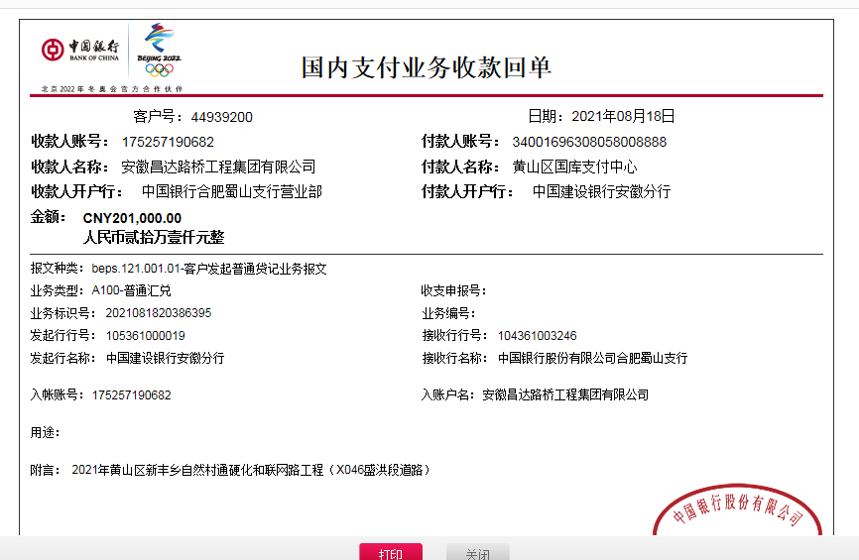
工程款支付证书
工程名称 |  | 2021年黄山区新丰乡自然村通硬化路和联网路工程（X046盛洪段道路） |  |  |  |  | 建设单位 |  |  |  |  |  |  | ERP编号 |  | 13746 | 档案编号
合同金额 |  | 759,401.98 |  |  | 中标时间 | 2021.4.28 | 已提供工程资料 |  | 施工合同、投资协议、不领章承诺书 |  |  |  |  | 保存地址 |  | 合肥 | 责任单位 |  | 东部大区
决算金额 |  | 873,988.28 |  |  | 决算时间 |  | 项目部印章 |  | 无 |  |  |  |  | 施工人 |  | 汪桂君 | 区域责任人 | 施迎东 | 省办负责人 | 施迎东
序号 | 经营填写 |  |  |  |  | 工程填写 | 经营填写 |  |  | 财务填写 |  | 经营、工程、质安填写 |  | 区域负责人 |  | 申请部门填写财务核对 |  |  | 本次支付 金额 | 剩余款项
 | 到款情况 |  |  |  |  |  | 暂列金 |  |  | 代缴税金 |  | 其他扣款 |  | 预留款 |  | 成本票
 | 日期 | 工程款金额 | 周转金金额 | 到款银行 | 到款账户 | 完成进度 | 比例 | 金额 | 备注 | 金额 | 备注 | 金额 | 备注 | 金额 | 备注 | 供货单位 | 合同额 | 成本票额
1 | 2021-06-08 |  | 2000.00 | 徽行包河工业园支行 | 5206 7432 3131 0000 02 |  |  |  |  |  |  |  | 转账费下次扣 |  |  | 中国人寿财产保险股份有限公司黄山市中心支公司-一切险 开户行：中国工商银行黄山城建支行 账号：1310 0016 2924 9036 873 |  |  | 2,000.00
2 | 2021-08-11 |  | 40000.00 | 徽行包河工业园支行 | 5206 7432 3131 0000 02 |  |  |  |  |  |  |  | 转账费下次扣 |  |  | 黄山区会计核算中心-农民工工资保证金 开户行：建行黄山支行 账号：3400 1696 3080 5035 6276-0001 |  |  | 40,000.00
3 | 2021-08-18 | 26,820.59 |  | 中行蜀山支行 | 1752 5719 0682 |  | 1.0% | 2,278.21 | 管理费 | 2278.21 | 1%企税 | 100.00 | 补扣转账费 |  |  | 黄山明鸿劳务服务有限公司-黄沙石子水泥 开户行：中国银行太平支行 账号：1797 5464 1861 | 158,900.00 | 158,900.00 | 158,900.00
 |  | 201,000.00 |  | 中行蜀山支行 | 1752 5719 0682 |  |  |  |  |  |  | 5,000.00 | 建造师占用费 |  |  | 黄山韶川建设工程有限公司-劳务 开户行：中国银行歙县支行 账号：1857 5798 6352 | 253,000.00 |  | 59,114.17
 |  |  |  |  |  |  |  |  |  |  |  | 150.00 | 转账费

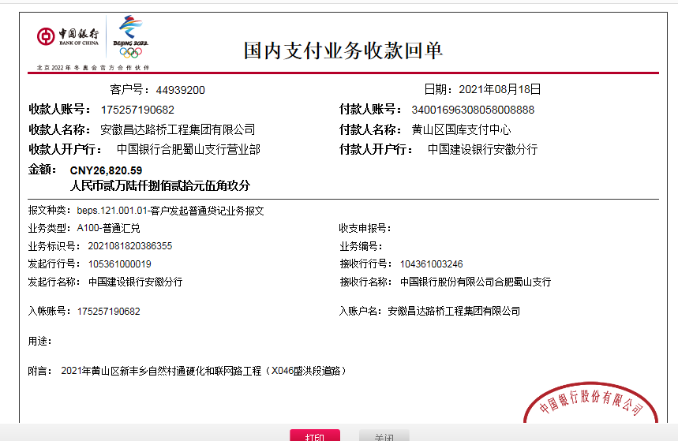
合计 |  | 227820.59 | 42000.00 |  |  |  | - | 2,278.21 |  | 2,278.21 |  | 5,250.00 | - | 0.00 | - | - |  |  | 260,014.17 | 0.00
本次结算、支付明细 |  | 应支付金额 |  |  | 218014.17 |  | 本次支付金额 |  |  |  |  |  | 小写 | 218,014.17
 |  | 已支付金额 |  |  | 0.00 |  |  |  |  |  |  |  | 大写 | RMB218014.17

2-1
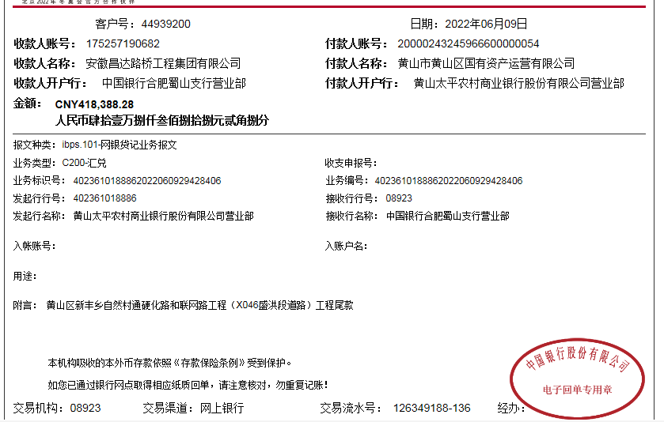
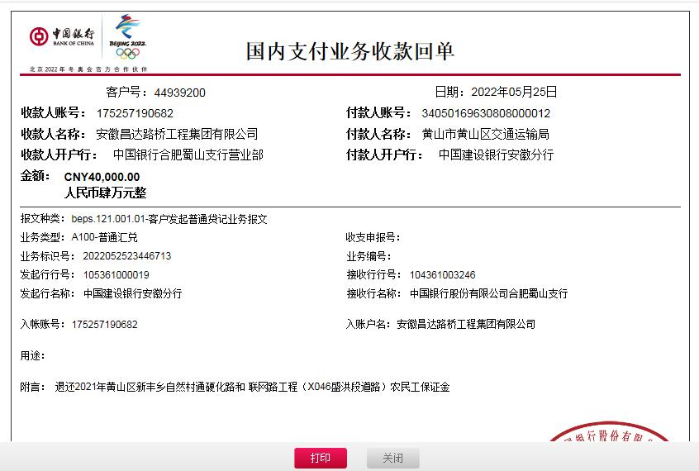
工程款支付证书
工程名称 |  | 2021年黄山区新丰乡自然村通硬化路和联网路工程（X046盛洪段道路） |  |  |  |  | 建设单位 |  |  |  |  |  |  | ERP编号 |  | 13746 | 档案编号
合同金额 |  | 759,401.98 |  |  | 中标时间 | 2021.4.28 | 已提供工程资料 |  | 施工合同、投资协议、不领章承诺书、竣工、审计 |  |  |  |  | 保存地址 |  | 合肥 | 责任单位 |  | 东部大区
决算金额 |  | 873,988.28 |  |  | 决算时间 |  | 项目部印章 |  | 无 |  |  |  |  | 施工人 |  | 汪桂君 | 区域责任人 | 施迎东 | 省办负责人 | 施迎东
序号 | 经营填写 |  |  |  |  | 工程填写 | 经营填写 |  |  | 财务填写 |  | 经营、工程、质安填写 |  | 区域负责人 |  | 申请部门填写财务核对 |  |  | 本次支付 金额 | 剩余款项
 | 到款情况 |  |  |  |  |  | 暂列金 |  |  | 代缴税金 |  | 其他扣款 |  | 预留款 |  | 成本票
 | 日期 | 工程款金额 | 周转金金额 | 到款银行 | 到款账户 | 完成进度 | 比例 | 金额 | 备注 | 金额 | 备注 | 金额 | 备注 | 金额 | 备注 | 供货单位 | 合同额 | 成本票额
1 | 2021-06-08 |  | 2000.00 | 徽行包河工业园支行 | 5206 7432 3131 0000 02 |  |  |  |  |  |  |  | 转账费下次扣 |  |  | 中国人寿财产保险股份有限公司黄山市中心支公司-一切险 开户行：中国工商银行黄山城建支行 账号：1310 0016 2924 9036 873 |  |  | 2,000.00
2 | 2021-08-11 |  | 40000.00 | 徽行包河工业园支行 | 5206 7432 3131 0000 02 |  |  |  |  |  |  |  | 转账费下次扣 |  |  | 黄山区会计核算中心-农民工工资保证金 开户行：建行黄山支行 账号：3400 1696 3080 5035 6276-0001 |  |  | 40,000.00
3 | 2021-08-18 | 26,820.59 |  | 中行蜀山支行 | 1752 5719 0682 |  | 1.0% | 2,278.21 | 管理费 | 2278.21 | 1%企税 | 100.00 | 补扣转账费 |  |  | 黄山明鸿劳务服务有限公司-黄沙石子水泥 开户行：中国银行太平支行 账号：1797 5464 1861 | 158,900.00 | 158,900.00 | 158,900.00
 |  | 201,000.00 |  | 中行蜀山支行 | 1752 5719 0682 |  |  |  |  |  |  | 5,000.00 | 建造师占用费 |  |  | 黄山韶川建设工程有限公司-劳务 开户行：中国银行歙县支行 账号：1857 5798 6352 | 253,000.00 |  | 59,114.17
 |  |  |  |  |  |  |  |  |  |  |  | 150.00 | 转账费
 |  |  | -40000.00 | 汪桂君 |  |  |  |  |  |  |  |  |  |  |  | 黄山区会计核算中心-农民工工资保证金 开户行：建行黄山支行 账号：3400 1696 3080 5035 6276-0001 |  |  | -40,000.00
4 | 2022-06-09 | 418,388.28 |  | 中行蜀山支行 | 1752 5719 0682 |  | 1.0% | 6,461.67 | 全部管理费 | 6461.67 | 全部企税 | 250.00 | 转账费 |  |  | 黄山明鸿劳务服务有限公司-沙石 开户行：中国银行太平支行 账号：1797 5464 1861 | 208,000.00 |  | 183,055.37
 |  |  |  |  |  |  |  |  |  | 243.72 | 水利基金 | 1,000.00 | 外经证2次 |  |  | 安徽永泽建设工程有限公司黄山区分公司-沥青 开户行：徽商银行股份有限公司黄山太平支行 账号：2230 1745 7601 0000 02 | 60,000.00 |  | 60,000.00
 |  |  |  |  |  |  |  |  |  | 30 | 补异地预缴 |  |  |  |  | 黄山韶川建设工程有限公司-劳务 开户行：中国银行歙县支行 账号：1857 5798 6352 | 228,170.00 |  | 160,885.83

合计 |  | 646208.87 | 2000.00 |  |  |  | - | 8,739.88 |  | 9,013.60 |  | 6,500.00 | - | 0.00 | - | - |  |  | 623,955.37 | 0.02
本次结算、支付明细 |  | 应支付金额 |  |  | 403941.20 |  | 本次支付金额 |  |  |  |  |  | 小写 | 403,941.20
 |  | 已支付金额 |  |  | 0.00 |  |  |  |  |  |  |  | 大写 | RMB403941.2

3-1
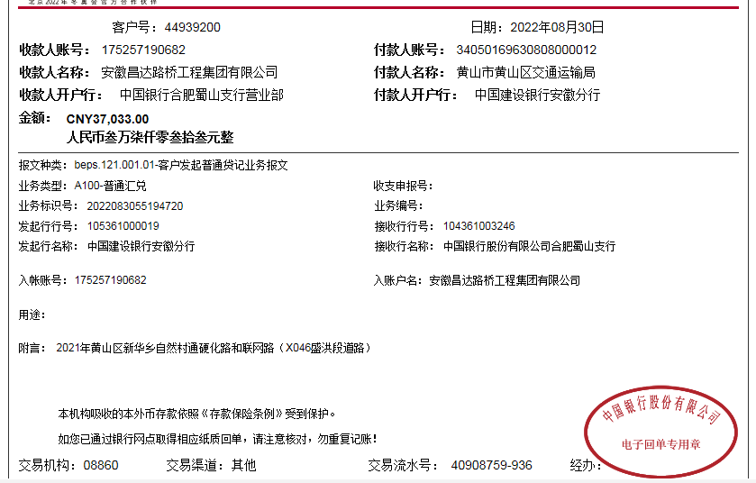
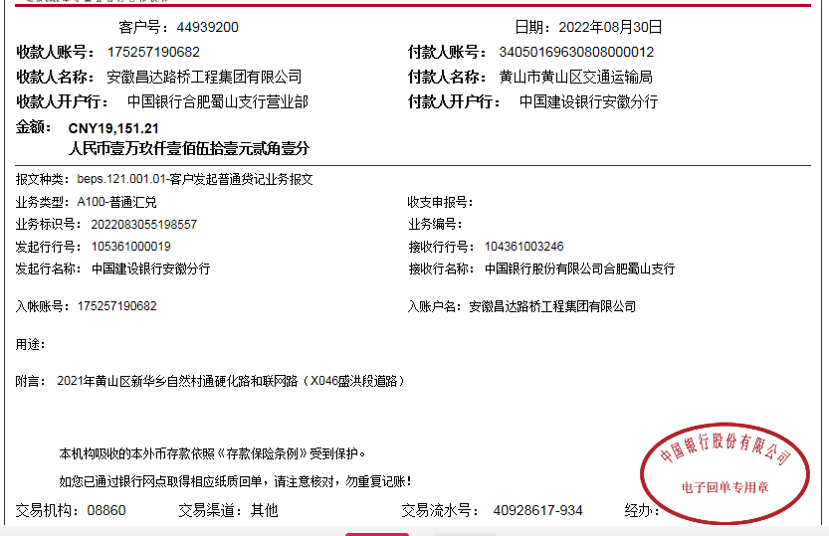
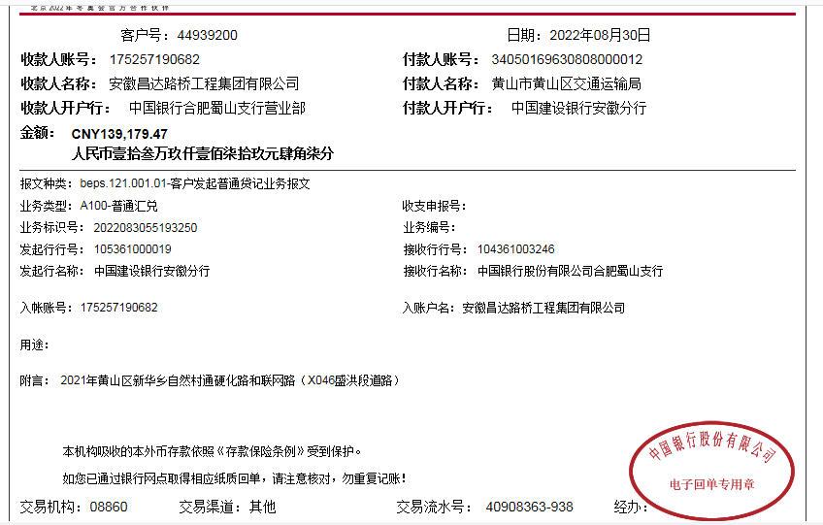
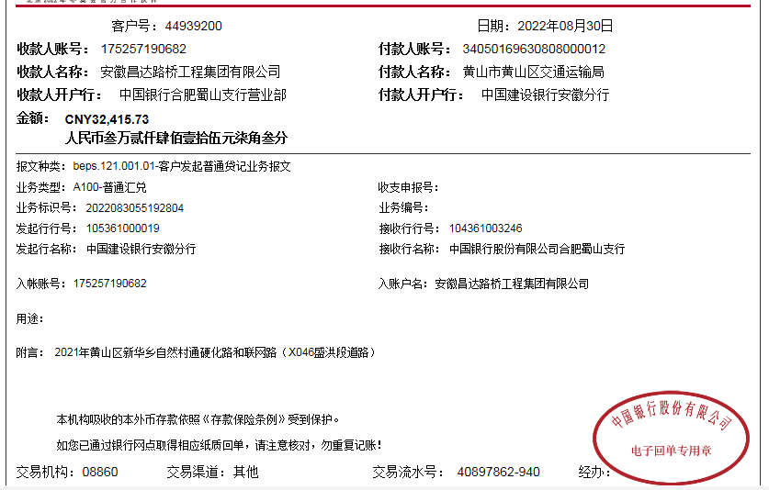
工程款支付证书
工程名称 |  | 2021年黄山区新丰乡自然村通硬化路和联网路工程（X046盛洪段道路） |  |  |  |  | 建设单位 |  |  |  |  |  |  | ERP编号 |  | 13746 | 档案编号
合同金额 |  | 759,401.98 |  |  | 中标时间 | 2021.4.28 | 已提供工程资料 |  | 施工合同、投资协议、不领章承诺书、竣工、审计 |  |  |  |  | 保存地址 |  | 合肥 | 责任单位 |  | 东部大区
决算金额 |  | 873,988.28 |  |  | 决算时间 |  | 项目部印章 |  | 无 |  |  |  |  | 施工人 |  | 汪桂君 | 区域责任人 | 施迎东 | 省办负责人 | 施迎东
序号 | 经营填写 |  |  |  |  | 工程填写 | 经营填写 |  |  | 财务填写 |  | 经营、工程、质安填写 |  | 区域负责人 |  | 申请部门填写财务核对 |  |  | 本次支付 金额 | 剩余款项
 | 到款情况 |  |  |  |  |  | 暂列金 |  |  | 代缴税金 |  | 其他扣款 |  | 预留款 |  | 成本票
 | 日期 | 工程款金额 | 周转金金额 | 到款银行 | 到款账户 | 完成进度 | 比例 | 金额 | 备注 | 金额 | 备注 | 金额 | 备注 | 金额 | 备注 | 供货单位 | 合同额 | 成本票额
1 | 2021-06-08 |  | 2000.00 | 徽行包河工业园支行 | 5206 7432 3131 0000 02 |  |  |  |  |  |  |  | 转账费下次扣 |  |  | 中国人寿财产保险股份有限公司黄山市中心支公司-一切险 开户行：中国工商银行黄山城建支行 账号：1310 0016 2924 9036 873 |  |  | 2,000.00
2 | 2021-08-11 |  | 40000.00 | 徽行包河工业园支行 | 5206 7432 3131 0000 02 |  |  |  |  |  |  |  | 转账费下次扣 |  |  | 黄山区会计核算中心-农民工工资保证金 开户行：建行黄山支行 账号：3400 1696 3080 5035 6276-0001 |  |  | 40,000.00
3 | 2021-08-18 | 26,820.59 |  | 中行蜀山支行 | 1752 5719 0682 |  | 1.0% | 2,278.21 | 管理费 | 2278.21 | 1%企税 | 100.00 | 补扣转账费 |  |  | 黄山明鸿劳务服务有限公司-黄沙石子水泥 开户行：中国银行太平支行 账号：1797 5464 1861 | 158,900.00 | 158,900.00 | 158,900.00
 |  | 201,000.00 |  | 中行蜀山支行 | 1752 5719 0682 |  |  |  |  |  |  | 5,000.00 | 建造师占用费 |  |  | 黄山韶川建设工程有限公司-劳务 开户行：中国银行歙县支行 账号：1857 5798 6352 | 253,000.00 |  | 59,114.17
 |  |  |  |  |  |  |  |  |  |  |  | 150.00 | 转账费
 |  |  | -40000.00 | 汪桂君 |  |  |  |  |  |  |  |  |  |  |  | 黄山区会计核算中心-农民工工资保证金 开户行：建行黄山支行 账号：3400 1696 3080 5035 6276-0001 |  |  | -40,000.00
4 | 2022-06-09 | 418,388.28 |  | 中行蜀山支行 | 1752 5719 0682 |  | 1.0% | 6,461.67 | 全部管理费 | 6461.67 | 全部企税 | 250.00 | 转账费 |  |  | 黄山明鸿劳务服务有限公司-沙石 开户行：中国银行太平支行 账号：1797 5464 1861 | 208,000.00 |  | 183,055.37
 |  |  |  |  |  |  |  |  |  | 243.72 | 水利基金 | 1,000.00 | 外经证2次 |  |  | 安徽永泽建设工程有限公司黄山区分公司-沥青 开户行：徽商银行股份有限公司黄山太平支行 账号：2230 1745 7601 0000 02 | 60,000.00 |  | 60,000.00
 |  |  |  |  |  |  |  |  |  | 30 | 补异地预缴 |  |  |  |  | 黄山韶川建设工程有限公司-劳务 开户行：中国银行歙县支行 账号：1857 5798 6352 | 228,170.00 |  | 160,885.83
5 | 2022-08-30 | 37,033.00 |  | 中行蜀山支行 | 1752 5719 0682 |  |  | 0.00 |  | 0 |  | 250.00 | 转账费 |  |  | 黄山明鸿劳务服务有限公司-沙石 开户行：中国银行太平支行 账号：1797 5464 1861 | 208,000.00 |  | 25684.63
 |  | 19,151.21 |  | 中行蜀山支行 | 1752 5719 0682 |  |  |  |  |  |  |  |  |  |  | 黄山明鸿劳务服务有限公司-挖机租赁 开户行：中国银行太平支行 账号：1797 5464 1861 | 100,000.00 |  | 101324.81
 |  | 139,179.47 |  | 中行蜀山支行 | 1752 5719 0682 |  |  |  |  |  |  |  |  |  |  | 黄山明鸿劳务服务有限公司-护栏、标线 开户行：中国银行太平支行 账号：1797 5464 1861 | 54,024.00 |  | 54024.00
 |  | 32,415.73 |  | 中行蜀山支行 | 1752 5719 0682 |  |  |  |  |  |  |  |  |  |  | 黄山明鸿劳务服务有限公司-运输 开户行：中国银行太平支行 账号：1797 5464 1861 | 19,000.00 |  | 19040.00
 |  |  | -2000.00 | 汪桂君 |  |  |  |  |  |  |  |  |  |  |  | 汪桂君-退异地预交税金 开户行：中国建设银行黄山市徽州区支行 账号：6236 6817 1000 0078 208 |  |  | 25455.97

合计 |  | 873988.28 | 0.00 |  |  |  | - | 8,739.88 |  | 9,013.60 |  | 6,750.00 | - | 0.00 | - | - |  |  | 849,484.78 | 0.02
本次结算、支付明细 |  | 应支付金额 |  |  | 225529.41 |  | 本次支付金额 |  |  |  |  |  | 小写 | 225,529.41
 |  | 已支付金额 |  |  | 0.00 |  |  |  |  |  |  |  | 大写 | RMB225529.41

